版本控管
大項目
Online作業
中項目
APF 使用者管理
細項
APF0101 角色維護
標題
版本控管
製作人
陳慕霖
製作日
20131003

NO. | 版本 | 修改說明 | 日期
1 | 1.0 | 初版 | 2013-10-03

功能簡述
大項目
Online作業
中項目
APF 使用者管理
細項
APF0101 角色維護
標題
功能簡述
製作人
陳慕霖
製作日
20131003
View |  | 回總表

功能 Use Case
角色維護
效能需求 | 資料處理量
最大處理人數 - 30人 concurrent數 10人 - 3秒以內 | 每年預計 100~200筆
簡述/目標 | 業務需求目的
角色維護(增/刪/修/查) | 提供系統權限使用
主要參與者 | 支援性參與者
MIS
觸發事件Triggers | 事先條件Preconditions
使用者由功能清單點選角色維護時
操作功能描述
查詢角色 1. 使用者輸入查詢條件篩選欲選取的角色 2. 系統依查詢條件顯示資料於grid 維護角色 1. 使用者新增角色後點選儲存按鈕，系統回應新增成功訊息 2. 使用者選取欲更新的角色，更新資料後系統回應更新成功訊息 3. 使用者選取欲刪除的角色，點選刪除按鈕後系統回應刪除成功訊息
處理流程說明(模糊查詢共用文件)

其他

欄位_APF0101MM1
大項目
Online作業
中項目
使用者管理
細項
APF0101 角色維護
標題
欄位說明APF0101MM1
製作人
陳慕霖
製作日
20131003
 |  |  |  |  |  |  |  |  |  | 回總表

Global 參數
No. | 項目名稱 | UI控制項代號 | UI控制項型態及長度 | 對應Table Name | 對應Column Name | DB型態及長度 | 預設值 | 輸入/輸出/必填 | 備註
1

APF0101MM1_Query
No. | 項目名稱 | UI控制項代號 | UI控制項型態及長度 | 對應Table Name | 對應Column Name | DB型態及長度 | 預設值 | 輸入/輸出/必填 | 備註
1 | 角色代號 | txtINPUT_GROUP_ID | string 10 | apf_roleprofile | group_id | varchar(10) |  | I
2 | 角色名稱 | txtINPUT_NAME | string 20 | Core_Role | Name | nvarchar(20) |  | I
3 | 角色來源 | rbtINPUT_SOURCE_TYPE |  | apf_roleprofile | source_type | char(1) | 2 | I | 0:預設角色 1:職稱角色 2:自定角色

APF0101MM1_Grid
No. | 項目名稱 | UI控制項代號 | UI控制項型態及長度 | 對應Table Name | 對應Column Name | DB型態及長度 | 預設值 | 輸入/輸出/必填 | 備註
1 | 角色代號 | GROUP_ID |  | apf_roleprofile | group_id | varchar(10) |  | O
2 | 角色名稱 | NAME |  | Core_Role | Name | nvarchar(20) |  | O
3 | 角色生效 | ENABLE |  | Core_Role | Enable | bit |  | O | true(1)顯示●，false(0)則不顯示
4 | 角色來源 | SOURCE_TYPE |  | apf_roleprofile | source_type | char(1) |  | O | 0:預設角色 1:職稱角色 2:自定角色

畫面_APF0101MM1
大項目
Online作業
中項目
APF 使用者管理
細項
APF0101 角色維護
標題
APF0101MM1
製作人
陳慕霖
製作日
20131003
 |  |  |  |  | 回總表

畫面示意圖
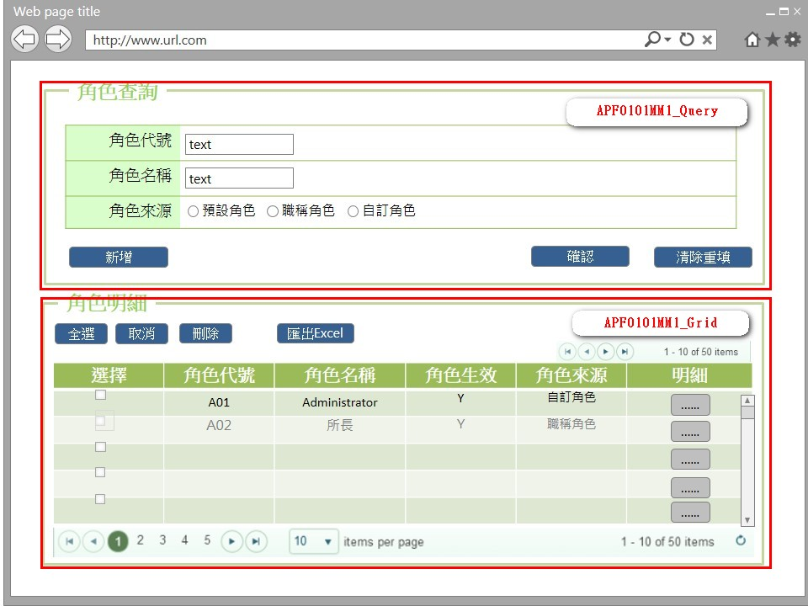

事前檢核
1.前畫面:首頁 1.1 SESSION內容: 1.2 成立條件:該使用者擁有此功能查詢權限
事後檢核
無
前端檢核
APF0101MM1_Query 檢查時機：按下『確認』鈕時
NO | 項目名稱 | 檢核項目
1 | 角色代號 | 輸入型態:string 最大長度限制:英文10(控制項控制)
2 | 角色名稱 | 輸入型態:string 最大長度限制:中文20(控制項控制)
3 | 角色來源 | 無。

APF0101MM1_Grid
NO | 項目名稱 | 檢核項目
1 | 角色代號 | 顯示用。
2 | 角色名稱 | 顯示用。
3 | 角色生效 | 顯示用。
4 | 角色來源 | 顯示用。

後端檢核
APF0101MM1_Query 檢查時機：按下『確認』鈕時
NO | 項目名稱 | 檢核項目
1 | 角色代號 | 若查無符合的資料，則出現錯誤訊息，訊息內容請參考APF訊息表-APF_NO 9。
2 | 角色名稱
3 | 角色來源 | 無。

APF0101MM1_Grid
NO | 項目名稱 | 檢核項目
1 | 角色代號 | 顯示用。
2 | 角色名稱 | 顯示用。
3 | 角色生效 | 顯示用。
4 | 角色來源 | 顯示用。

Button說明
NO | 控制項名稱 | call methods | 重要參數 | 主要處理內容
1 | 『APF0101MM1』Form |  |  | 開啟APF0101MM1_Query

APF0101MM1_Query
1 | 新增 | _CLICK |  | 以導頁方式開啟APF0101MA1
2 | 確認 | _CLICK |  | 開啟panAPF0101MM1_Grid，呼叫[APF0101Controller.MM1Query]Method
 |  | APF0101Controller.MM1Query | group_id, Name, source_type | 1.呼叫[APFRoleProfileManager.QueryRole]Method, 2.回傳JsonResult(List<apf_role_profile> Model to List)資料,資料連結並將查詢結果置於panAPF0101MM1_Grid中
3 | 清除重填 | _CLICK |  | 清除APF0101MM1_Query畫面所有欄位

APF0101MM1_Grid
1 | 全選 | _CLICK |  | 將APF0101MM1_Grid內所有項目勾選
2 | 取消 | _CLICK |  | 將APF0101MM1_Grid內所有項目取消勾選
3 | 刪除 | _CLICK |  | 將APF0101MM1_Grid內所有勾選項目刪除
4 | 匯出EXCEL | _CLICK |  | 將所有查詢結果匯出Excel檔案
5 | 明細 | _CLICK |  | 以導頁方式開啟APF0101MU1，選取的角色資訊顯是在開啟APF0101MU1。

特殊說明
NO | 應用時機 |  | 內容說明

參考資料說明
1 | 共通元件
2 | 共通元件

method_QueryRole
大項目
Online作業
中項目
使用者管理
細項
APF0101 角色維護
標題
APF0101MM1 角色維護主頁面
製作人
蔡宏明
製作日
20131009
 |  |  |  |  |  |  |  | 回總表

namespace |  | SUDA3G.APF.BIZ.Class |  |  | 類別名稱 | APFRoleProfileManager
方法名稱 |  | GetQueryRole |  |  | 方法目的 | 查詢角色
回傳型別 |  | JsonResult
序號 | 參數名稱(中/英) |  | 型 態 | 參 數 說 明 |  |  | 輸入/輸出
1 | 角色代號/group_id |  | string |  |  |  | 輸入
2 | 角色名稱/Name |  | string |  |  |  | 輸入
3 | 角色來源/source_type |  | string |  |  |  | 輸入
引用Method namespace縮寫
序號 | 引用namespace 名稱 |  | 引用類別 |  | 縮寫 |  | 主要作用
1 | SUDA3G.APF.Repository.Class |  | APFRoleProfileManager |  | [資料操作類別] |  | 資料處理
2
3
Model 參考
序號 | Model 名稱 | 欄位名 |  | 型態 |  | 參考檔案位址
1 | apf_role_profile (如果與DB TABLE Schema相同,不需要補充欄位說明) | role_id(RID 資料字典 需討論) |  | int |  | SUDA3G.APF\src\SUDA3G.APF\Model\suda_apf.edmx
 |  | group_id |  | string
 |  | source_type |  | string
 |  | remark |  | string
 |  | apf_permission |  | ICollection<apf_permission>
 |  | query_scope |  | query_scope
 |  | apf_menu_node |  | ICollection<apf_menu_node>
2
3
方 法 說 明
1 | 方法的設計流程說明 |  | 1.判斷後端資料檢核是否存在,呼叫[資料操作類別][IsRoleProfileExist],資料存在繼續執行2流程,不存在回傳訊息"查詢資料失敗-無符合條件之資料" 2.查詢資料,呼叫[資料操作類別][GetRoleProfiles], 使用Linq to Entity產生以下語法結果: Select CR.Rid,CR.Name,Cr.Enable From Core_Role CR,apf_roleprofile APFRP where CR.Rid=APFRP.Rid and CR.Rid like '%[group_id]%' and CR.Name like '%[Name]%' and APFRP.sourcetype = [source_type] 並回傳List<apf_role_profile>(MODEL TO LIST)的結果 3.檔案參考: SUDA3G.APF.WEB\Controllers\APFRoleController_MM1Query.sequencediagram SUDA3G.APF.WEB\Controllers\APFRoleController.cs SUDA3G.APF\BIZ\Class\RoleProfile\APFRoleProfileManager.cs SUDA3G.APF\Repository\Class\RoleProfile\APFRoleProfileRepository.cs SUDA3G.APF\src\SUDA3G.APF\Model\suda_apf.edmx
2 | 方法內自訂的錯誤 |  | 自訂錯誤一覽表
 | 描述 |  | 錯誤代碼 | 類型 | 補充說明(可填可不填，因詳細資料於錯誤代碼清單中已經詳述)
 | 查無資料 |  |  |  | 查無資料

欄位_APF0101MA1
大項目
Online作業
中項目
APF 使用者管理
細項
APF0101 角色維護
標題
欄位說明APF0101MA1
製作人
陳慕霖
製作日
20131007
 |  |  |  |  |  |  |  |  |  | 回總表

Global 參數
No. | 項目名稱 | UI控制項代號 | UI控制項型態及長度 | 對應Table Name | 對應Column Name | DB型態及長度 | 預設值 | 輸入/輸出 | 備註
1

APF0101MA1_Edit
No. | 項目名稱 | UI控制項代號 | UI控制項型態及長度 | 對應Table Name | 對應Column Name | DB型態及長度 | 預設值 | 輸入/輸出 | 備註
1 | 角色代號 | txtINPUT_GROUP_ID | string 10 | apf_roleprofile | group_id | varchar(10) |  | M
2 | 角色名稱 | txtINPUT_NAME | string 20 | Core_Role | Name | nvarchar(20) |  | M
3 | 角色生效 | rbtINPUT_ENABLE | string 1 | Core_Role | Enable | bit | 1(true) | O
4 | 角色說明 | txtINPUT_REMARK | string 100 | apf_roleprofile | remark | nvarchar(100) |  | I
5 | 角色來源 | rbtINPUT_SOURCE_TYPE | string 1 | apf_roleprofile | source_type | char(1) | 2 | O | 0:預設角色 1:職稱角色 2:自定角色

畫面_APF0101MA1
大項目
Online作業
中項目
APF 使用者管理
細項
APF0101 角色維護
標題
APF0101MA1
製作人
陳慕霖
製作日
20131007
 |  |  |  |  | 回總表

畫面示意圖
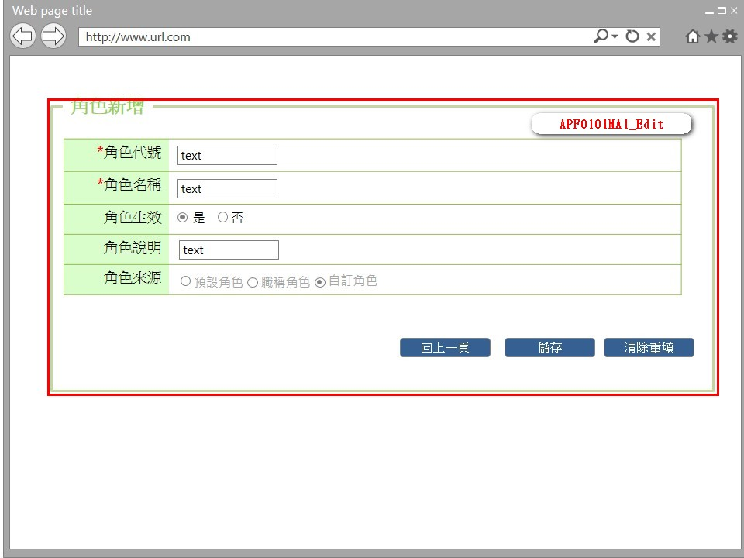

事前檢核
1.前畫面:APF0101MM1 1.1 SESSION內容: 1.2 成立條件:該使用者擁有此功能新增權限
事後檢核
無
前端檢核
APF0101MA1_Edit 檢查時機：按下『確認』鈕時
NO | 項目名稱 | 檢核項目
1 | 角色代號 | 輸入型態:string 最大長度限制:英文10(控制項控制) 必填欄位。若空白時，出現錯誤訊息，訊息內容請參考APF訊息表-APF_NO 35，並將cursor停留於該欄位且顏色反橘。
2 | 角色名稱 | 輸入型態:string 最大長度限制:中文20(控制項控制) 必填欄位。若空白時，出現錯誤訊息，訊息內容請參考APF訊息表-APF_NO 35，並將cursor停留於該欄位且顏色反橘。
3 | 角色生效 | 無。
4 | 角色說明 | 無。
5 | 角色來源 | 無。

後端檢核
APF0101MA1_Edit 檢查時機：按下『確認』鈕時
NO | 項目名稱 | 檢核項目
1 | 角色代號 | 輸入之角色代號不得存在於APF apf_roleprofile資料表中，若已存在則出現錯誤訊息，訊息內容請參考APF訊息表-APF_NO 11。
2 | 角色名稱 | 輸入之角色名稱不得存在於APF apf_roleprofile資料表中，若已存在則出現錯誤訊息，訊息內容請參考APF訊息表-APF_NO 11。
3 | 角色生效 | 無。
4 | 角色說明 | 無。
5 | 角色來源 | 無。

Button說明
NO | 控制項名稱 | call methods | 重要參數 | 主要處理內容
1 | 『APF0101MA1』Form
APF0101MA1_Edit
1 | 回上一頁 | _CLICK |  | 取消新增，以導頁方式開啟APF0101MM1，並帶回原先的查詢條件
2 | 儲存 | _CLICK |  | 1.呼叫[APF0101Controller.MA1Add]Method
 |  | APF0101Controller.MA1Add | group_id, Name, Enable, remark, sourcetype | 1.呼叫[APFRoleProfileManager.CreateRole]Method 2.回傳ActionResult結果,確認新增是否成功,成功右下角提示「儲存成功」，以導頁方式開啟APF0101MM1.cshtml,,失敗以導頁方式開啟錯誤訊息畫面error.cshtml。
3 | 清除重填 | _CLICK |  | 系統提示「是否將所有欄位清除」，若選擇是，則清除所有欄位，若選擇否，則不做任何動作。
特殊說明
NO | 應用時機 |  | 內容說明

參考資料說明
1 | 共通元件
2 | 共通元件

method_CreateRole
大項目
Online作業
中項目
使用者管理
細項
APF0101 角色維護
標題
APF0101MM1 角色維護主頁面
製作人
蔡宏明
製作日
20131009
 |  |  |  |  |  |  |  | 回總表

namespace |  | SUDA3G.APF.BIZ.Class |  |  | 類別名稱 | APFRoleProfileManager
方法名稱 |  | CreateRole |  |  | 方法目的 | 新增角色
回傳型別 |  | ActionResult
序號 | 參數名稱(中/英) |  | 型 態 | 參 數 說 明 |  |  | 輸入/輸出
1 | 角色代號/group_id |  | string |  |  |  | 輸入
2 | 角色名稱/Name |  | string |  |  |  | 輸入
3 | 角色生效/Enable |  | string |  |  |  | 輸入
4 | 角色說明/remark |  | string |  |  |  | 輸入
5 | 角色來源/source_type |  | string |  |  |  | 輸入
6
引用Method namespace縮寫
序號 | 引用namespace 名稱 |  | 引用類別 |  | 縮寫 |  | 主要作用
1 | SUDA3G.APF.Repository.Class |  | APFRoleProfileManager |  | [資料操作類別] |  | 資料處理
2
3
Model 參考
序號 | Model 名稱 | 欄位名 |  | 型態 |  | 參考檔案位址
1
2
3
方 法 說 明
1 | 方法的設計流程說明 |  | 1.判斷後端資料檢核是否存在,呼叫[資料操作類別][IsRoleProfileExist],資料不存在繼續執行2流程,存在回傳訊息"新增資料失敗-輸入資料已存在" 2.查詢資料,呼叫[資料操作類別][AddRoleProfiles], 使用Linq to Entity產生以下語法結果: Insert into Core_Role(name,Enable,Rid) values ('[Name]',[Enable],[group_id]) Insert into apf_roleprofile(Rid,sourcetype) values ('[group_id]','[remark]') 以交易處理,並回傳查詢結果 3.檔案參考: SUDA3G.APF.WEB\Controllers\APFRoleController_MM1Query.sequencediagram SUDA3G.APF.WEB\Controllers\APFRoleController.cs SUDA3G.APF\BIZ\Class\RoleProfile\APFRoleProfileManager.cs SUDA3G.APF\Repository\Class\RoleProfile\APFRoleProfileRepository.cs
2 | 方法內自訂的錯誤 |  | 自訂錯誤一覽表
 | 描述 |  | 錯誤代碼 | 類型 | 補充說明(可填可不填，因詳細資料於錯誤代碼清單中已經詳述)

欄位_APF0101MU1
大項目
Online作業
中項目
APF 使用者管理
細項
APF0101 角色維護
標題
欄位說明APF0101MU1
製作人
陳慕霖
製作日
20131009
 |  |  |  |  |  |  |  |  |  | 回總表

Global 參數
No. | 項目名稱 | UI控制項代號 | UI控制項型態及長度 | 對應Table Name | 對應Column Name | DB型態及長度 | 預設值 | 輸入/輸出 | 備註
1

panEO0107MM1_Query
No. | 項目名稱 | UI控制項代號 | UI控制項型態及長度 | 對應Table Name | 對應Column Name | DB型態及長度 | 預設值 | 輸入/輸出 | 備註
1 | 角色代號 | txtINPUT_GROUP_ID | string 10 | apf_roleprofile | group_id | varchar(10) |  | M
2 | 角色名稱 | txtINPUT_NAME | string 20 | Core_Role | Name | nvarchar(20) |  | M
3 | 角色生效 | rbtINPUT_ENABLE | string 1 | Core_Role | Enable | bit |  | I
4 | 角色說明 | txtINPUT_REMARK | string 100 | apf_roleprofile | remark | nvarchar(100) |  | I
5 | 角色來源 | rbtINPUT_SOURCE_TYPE | string 1 | apf_roleprofile | source_type | char(1) |  | O | 0:預設角色 1:職稱角色 2:自定角色

畫面_APF0101MU1
大項目
Online作業
中項目
APF 使用者管理
細項
APF0101 角色維護
標題
APF0101MU1
製作人
陳慕霖
製作日
20131003
 |  |  |  |  | 回總表

畫面示意圖
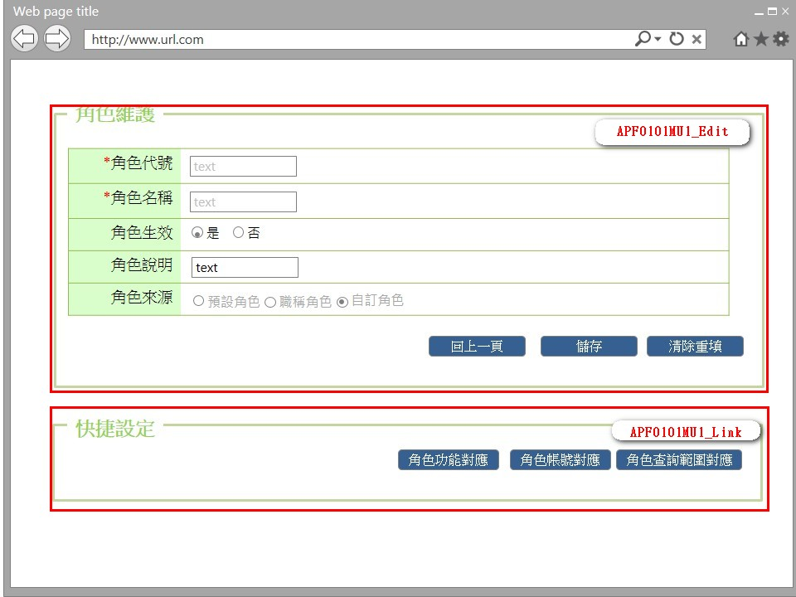

事前檢核
1.前畫面:APF0101MM1 1.1 SESSION內容: 1.2 成立條件:該使用者擁有此功能修改權限
事後檢核
無
前端檢核
APF0101MU1_Edit 檢查時機：按下『儲存』鈕時
NO | 項目名稱 | 檢核項目
1 | 角色代號 | 輸入型態:string 最大長度限制:英文10(控制項控制) 必填欄位。若空白時，出現錯誤訊息，訊息內容請參考APF訊息表-APF_NO 35，並將cursor停留於該欄位且顏色反橘。
2 | 角色名稱 | 輸入型態:string 最大長度限制:英文10(控制項控制) 必填欄位。若空白時，出現錯誤訊息，訊息內容請參考APF訊息表-APF_NO 35，並將cursor停留於該欄位且顏色反橘。
3 | 角色生效 | 無。
4 | 角色說明 | 無。
5 | 角色來源 | 無。

APF0101MU1_Link
無
後端檢核
APF0101MU1_Edit 檢查時機：按下『儲存』鈕時
NO | 項目名稱 | 檢核項目
1 | 角色代號 | 輸入之角色代號不得存在於APF apf_roleprofile資料表中，若已存在則出現錯誤訊息，訊息內容請參考APF訊息表-APF_NO 11。
2 | 角色名稱 | 輸入之角色名稱不得存在於APF apf_roleprofile資料表中，若已存在則出現錯誤訊息，訊息內容請參考APF訊息表-APF_NO 11。
3 | 角色生效 | 無。
4 | 角色說明 | 無。
5 | 角色來源 | 無。

APF0101MU1_Link
無
Button說明
NO | 控制項名稱 | call methods | 重要參數 | 主要處理內容
1 | 『APF0101MU1』Form | _LOAD |  | 開啟APF0101MU1
APF0101MU1_Edit
1 | 回上一頁 | _CLICK |  | 取消修改，以導頁方式開啟APF0101MM1
2 | 儲存 | _CLICK |  | 1.以導頁方式開啟APF0101MM1。 2.呼叫[APF0101Controller.MA1Edit]Method,儲存資料至DB
 |  | APF0101Controller.MA1Edit | Rid, Name, Enable, group_id, remark, source_type | 1.呼叫[APFRoleProfileManager.EditRole]Method 2.回傳ActionResult結果,確認新增是否成功,成功右下角提示「儲存成功」，以導頁方式開啟APF0101MM1.cshtml,失敗以導頁方式開啟錯誤訊息畫面error.cshtml。
3 | 清除重填 | _CLICK |  | 系統提示「是否將所有欄位清除」，若選擇是，則清除所有欄位，若選擇否，則不做任何動作。

APF0101MU1_Link
1 | 角色功能對應 | _CLICK |  | 以導頁方式開啟APF0202MU1，並在該頁載入時檢核是否有查詢及修改權限。
2 | 角色帳號對應 | _CLICK |  | 以導頁方式開啟APF0102MU1，並在該頁載入時檢核是否有查詢及修改權限。
3 | 角色查詢範圍對應 | _CLICK |  | 以導頁方式開啟APF0203MU1，並在該頁載入時檢核是否有查詢及修改權限。

特殊說明
NO | 應用時機 |  | 內容說明

參考資料說明
1 | 共通元件
2 | 共通元件

method_EditRole
大項目
Online作業
中項目
使用者管理
細項
APF0101 角色維護
標題
APF0101MM1 角色維護主頁面
製作人
蔡宏明
製作日
20131009
 |  |  |  |  |  |  |  | 回總表

namespace |  | SUDA3G.APF.BIZ.Class |  |  | 類別名稱 | APFRoleProfileManager
方法名稱 |  | EditRole |  |  | 方法目的 | 新增角色
回傳型別 |  | ActionResult
序號 | 參數名稱(中/英) |  | 型 態 | 參 數 說 明 |  |  | 輸入/輸出
 | FW角色編號/Rid |  | int |  |  |  | 輸入
1 | 角色代號/group_id |  | string |  |  |  | 輸入
2 | 角色名稱/Name |  | string |  |  |  | 輸入
3 | 角色生效/Enable |  | string |  |  |  | 輸入
4 | 角色說明/remark |  | string |  |  |  | 輸入
5 | 角色來源/source_type |  | string |  |  |  | 輸入
6
引用Method namespace縮寫
序號 | 引用namespace 名稱 |  | 引用類別 |  | 縮寫 |  | 主要作用
1 | SUDA3G.APF.Repository.Class |  | APFRoleProfileManager |  | [資料操作類別] |  | 資料處理
2
3
Model 參考
序號 | Model 名稱 | 欄位名 |  | 型態 |  | 參考檔案位址
1
2
3
方 法 說 明
1 | 方法的設計流程說明 |  | 1.判斷後端資料檢核是否存在,呼叫[資料操作類別][IsRoleProfileExist],資料不存在繼續執行2流程,存在回傳訊息"新增資料失敗-輸入資料已存在" 2.查詢資料,呼叫[資料操作類別][EditRoleProfiles], 使用Linq to Entity產生以下語法結果: Update Core_Role CR,apf_roleprofile ARP set CR.name = '[Name]' and CR.Enable = [Enable] and ARP.group_id = '[group_id]' and ARP.remark= '[remark]' and ARP.sourcetype = '[source_type]' where CR.Rid = ARP.Rid and CR.Rid='[Rid]' 回傳處理結果 3.檔案參考: SUDA3G.APF.WEB\Controllers\APFRoleController_MM1Query.sequencediagram SUDA3G.APF.WEB\Controllers\APFRoleController.cs SUDA3G.APF\BIZ\Class\RoleProfile\APFRoleProfileManager.cs SUDA3G.APF\Repository\Class\RoleProfile\APFRoleProfileRepository.cs
2 | 方法內自訂的錯誤 |  | 自訂錯誤一覽表
 | 描述 |  | 錯誤代碼 | 類型 | 補充說明(可填可不填，因詳細資料於錯誤代碼清單中已經詳述)

